Hoja1
Autoclaves
Descripción | Referencia | Cantidad
Breaker CHINT dos polos. | 1A o 2A | 1
 | 20A. | 2
Microswitch pequeño - Pivote largo roscado (para panel). | M3C | 1 | 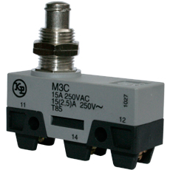
Pulsador plastico emergencia saliente, cabeza Ø40mm. | S2ER-E3RB | 1 | 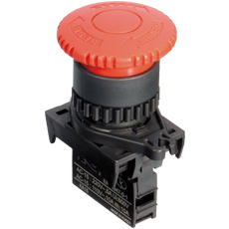
Interruptor de balancín 1 polo 27.9x13.5mm ON-OFF | 27135 / RL1-611 | 1 | 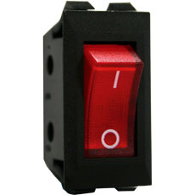
Rele de estado solido | HF 4-32VDC---25A-240VAC. | 2
Disipador para rele de estado solido | 64x110x120mm | 2
Cable encauchetado Centelsa | 3X8 | 5m
 | 2X18 | 10m
 | 3X18 | 5m
Caja plastica un hueco |  | 4
Canaleta ranurada | 20mmX40mm | 3
Riel omega |  | 1m
Cable siliconado #12 | Para alta temperatura | 10m
Clavija trifilar 50A | Codelca | 1
Termostato | 50-300°C | 1
Prensacable | PG 13.5 | 10
 | PG16 | 3

SHAKER
Breaker CHINT un polo. | 1A o 2A | 1
 | 6A | 2
Rele de estado solido | HF 4-32VDC---25A-240VAC. | 2
Disipador para rele de estado solido | 50x50x80mm | 2

